Pasaporte - HC
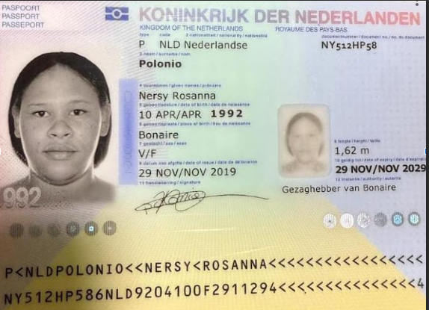

Nombre | Nersy
Nombre | Rosanna
Apellido | Polonio | 21 agosto fabio maya
Pasaporte | NY512HP58 | 10:00 am
Fecha de nacimiento | 1992-04-10
Edad | 33

Madre | Emilia Francisco
Padre | Felipe Polonio
Estado civil
Dirección
País | Bonaire
Email: | nenapolonio@gmail.com
Teléfono | 5997820697
Profesión | Peluquera y Cajera
RH | O+
Seguro
Peso | 90 KILOS
Altura | 1.72 MTS
Idioma | Inglés, Papiamento, Español.

Salud | PIERNA
pie accidente | 18 AGOSTO - 04 SEPTIEMBRE
mri
ortopedista | usd 25
no ha salido embarazada | Seguro normal
chequo medico completa
32 años
primera vez
nunca ha viajado
viaja sola
pasear
pelucas humanas conseguiir

Confirmación de
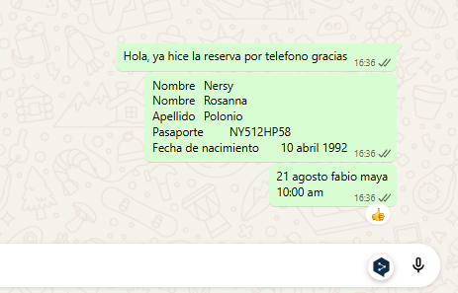
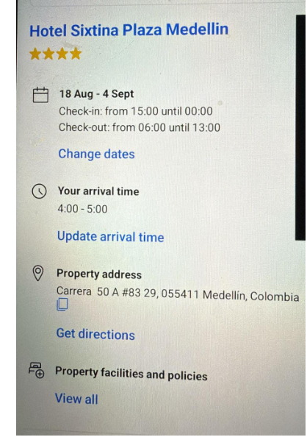
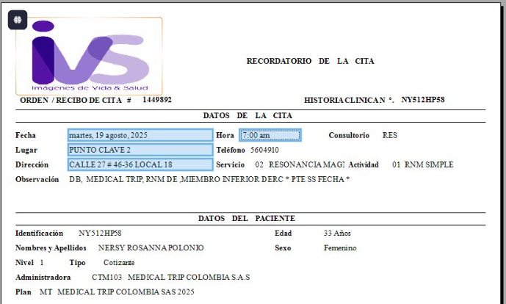
HOTEL | Reservo directamente | IVS | MRI | PREPARACION

ORTOPEDIA | HTPU | FISIATRIA | HTPU

Vuelo
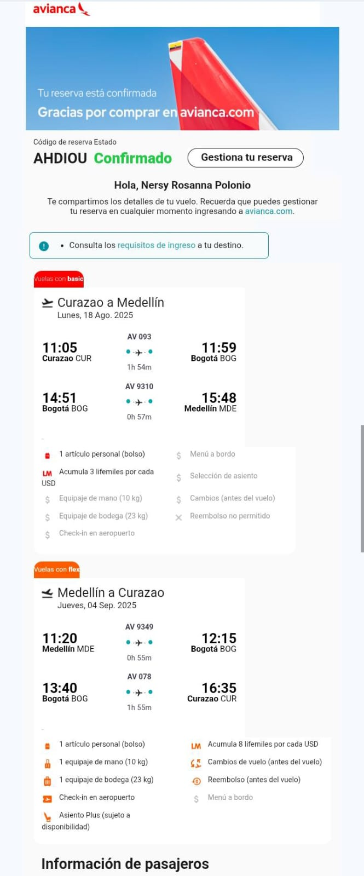
AHDIOU

